1
1.新增报价出错
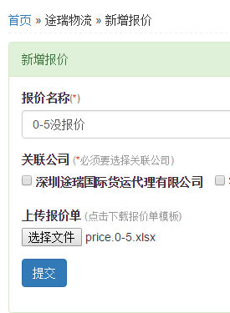
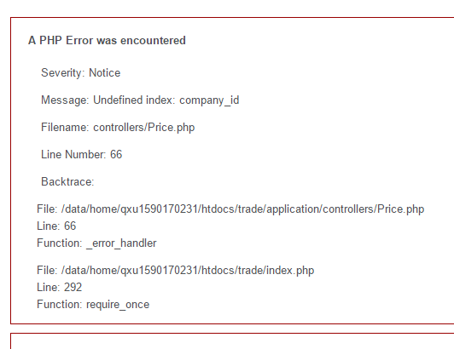

新增报价是，没有勾选公司，出错。当然，这个地方，按我们之前的修改计划，这里是
从公司列表跳转过来的，默认就会选中一个公司。

2
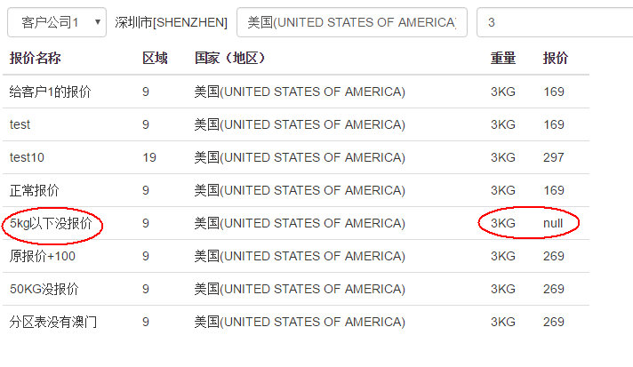
2.报价表中空白值显示Null

3
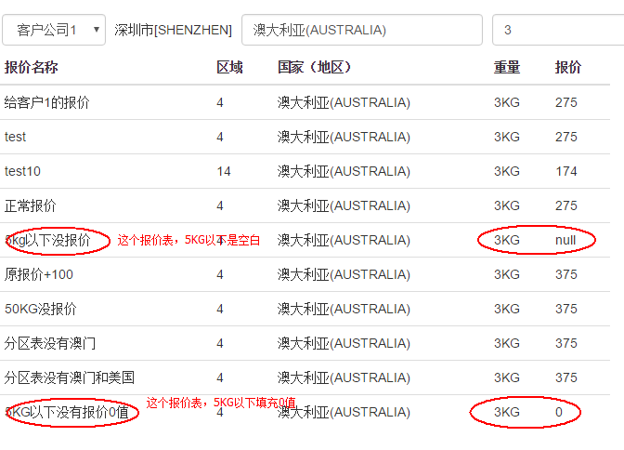
3.报价表中0值显示0

4
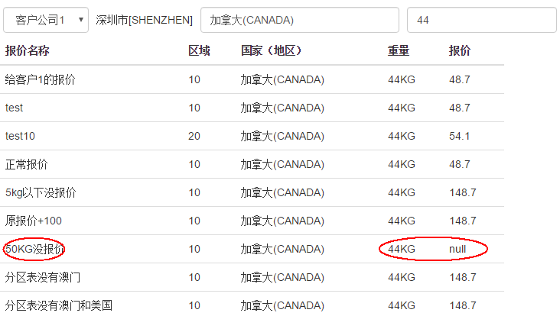
4.同问题2，0值无报价项

5
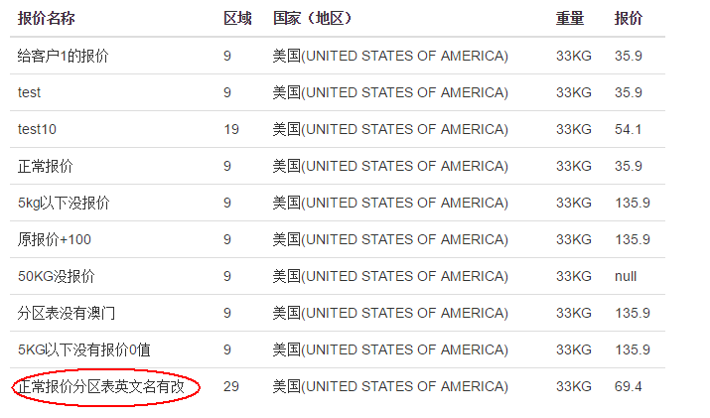
分区表中更改英文名好像不影响，这个不影响功能。 我今天花了一天时间把英文名又重新统一了一下。

功能正常
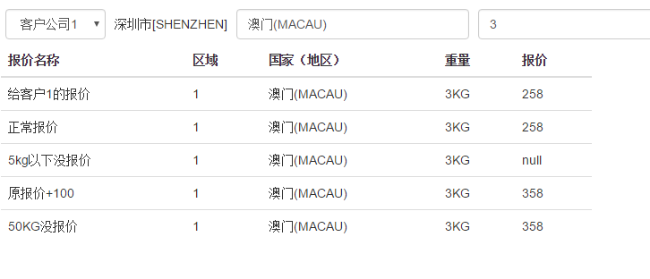
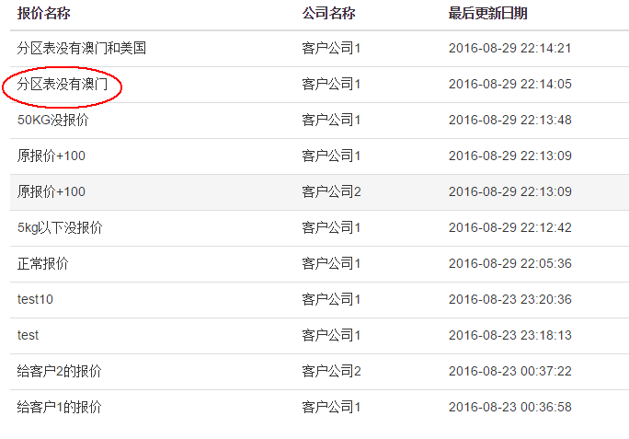
4.分区表中没有的国家不查询，这个正常

